CONSIDERAÇÕES
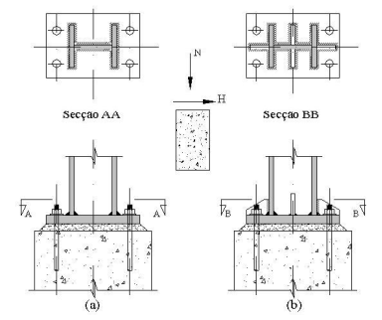
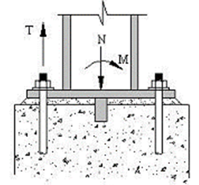
CONSIDERAÇÕES

Base engastada no mínimo 4 chumbadores

Nunca utilizar concredo simples (sem armação)

As bases engastadas estão sujeitas à ação simultânea de : momento fleto e esforços normais e horizontais.

Para casos de bsaes rotuladas, o sistema de travamento dos pilares deverá considerar a necessidade de utilizar contraventamento para estabilidade do conjunto

A espessura da chapa de base pode ser reduzida com o uso de enrijecedores de coluna

Deixar os furos da placa de base com 3,2mm a mais que o diâmetro da barra

Assentar placa de base sobre grout e nunca diretamente sobre a fundação de concreto

Fixar os chumbadores a uma altura de 300 a 500mm da base, proporcionando um ótimo engastamento

PLACAS DE BASE (2)
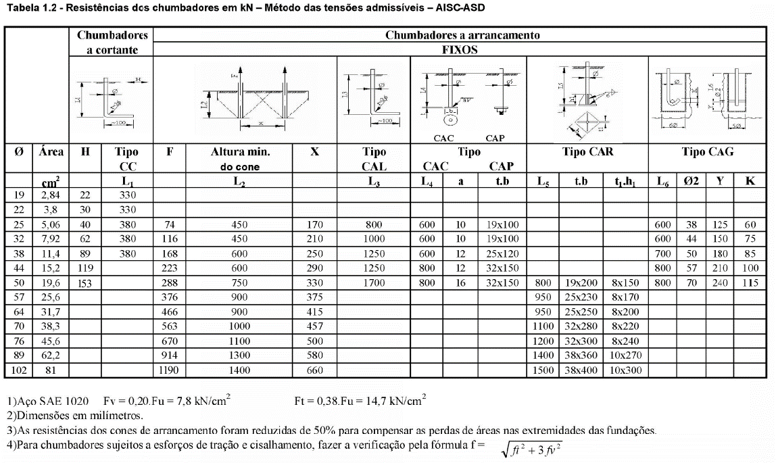
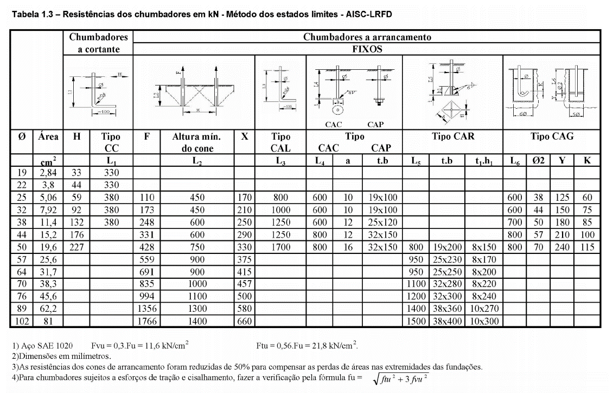
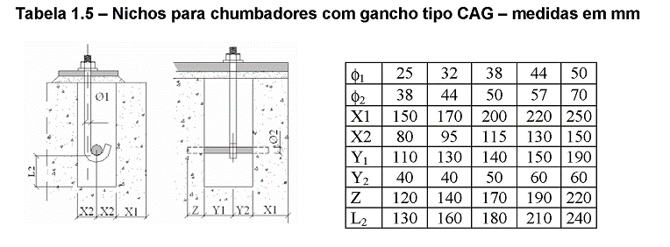
DIMENSIONAMENTO DE PLACAS DE BASE
SUBMETIDA A ESFORÇO DE COMPRESSÃO AXIAL COM MOMENTO
MÉTODO AISC-ASD
(PERFIS H ou W - ENGASTADAS)

Aço:
fy | 34.5 | kN/cm²
fu | 48.5 | kN/cm²

Cargas:
NSdc | 30.50 | kN | 3.11 | tf
HSd | 18.89 | kN | 1.93 | tf
MSd | 39.54 | kNm | 4.03 | tfm

Número de Chumbadores
nt | 3 | *tração
nc | 3 | *compressão

Diâmetro dos Chumbadores (Tração)
dchumb | 19.05 | mm
dmín(furo-furo) | 123.83 | mm | distância interna entre chumbadores
d(furo-furo)(projeto) | 135 | mm | distância interna entre chumbadores de projeto
dmín(furo-borda) | 38.1 | mm | distância entre chumbador e borda
dborda(projeto) | 40 |  | distância entre chumbador e borda de projeto
dconcreto | 40 | mm | distância mínima entre a borda da chapa e o concreto
dalavanca | 370.0 | mm | distância braço alavanca da linha de chumbadores
NSdt; Chumbador | 106.86 | kN | Tração solicitante nos chumbadores
NSdt/Barra | 35.62 | kN | Tração solicitante nos chumbadores
NSdc/Barra | 6.30 | kN
Abarra | 2.85 | cm²
NRdt/Barra | 45.62 | kN | Tração resistente de cada chumbador
Verificação | 78% | % | % Utilização da barra à tração
NRdc/Barra | 32.45 | kN
Verificação | 19% | % | % Utilização da barra à cisalhamento

Dimensões do Perfil
Peril | W 250 x 32
bf | 146 | mm
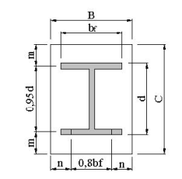
d | 258 | mm
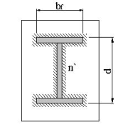
m | 102.5 | mm
n | 166.6 | mm
n' | 48.5 | mm

Placa de Base
B | 350 | mm
C | 450 | mm

Espessura da Placa de Base
fb | 25.875 | kN/cm² | Tensão normal a flexão
dfuro borda e perfil | 75.0 | mm | Distância máxima entre o centro do furo e borda de perfil de coluna
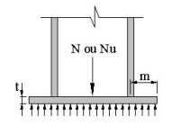
NSdt; Chapa | 153.26 | kN
MSd; Chapa | 11.49 | kNm
tcalculado | 24.34 | mm
tcalculado | 0.485 | cm
t | 25.40 | mm | Espessura comercial

Verificação da Resistência do Concreto
fc | 0.02 | kN/cm²
fck | 30 | Mpa
fc,máximo | 1.05 | kN/cm²
Verificação | 2% | % | Resistência à compressão do concreto da fundação

Dimensionamento da Solda
bf | 209.0 | mm | Medida externa da aba do perfil
d | 222.0 | mm | Medida externa da alma do perfil
bw | 14.0 | mm | Espessura do cordão a 45°
tf | 20.6 | mm | Espessura da aba do perfil H 200 x 86
Verificação | 72% | % | Resistência do Metal Solda <= Resistência do Metal-Base
NSd | 214.56 | kN | Resistência da Solda de penetração partcial a 45°
L | 20.90 | cm | Comprimento da Solda será a largura da aba do perfil
n | 1 |  | Número de cordões de solda
Rw | 425.73 | kN | Resistência do Cordão de Solda
Verificação | 50% | %
bw | 8.0 | mm | Espessura do cordão a 45°
tw | 13.0 | mm | Espessura da alma da coluna
Verificação | 45% | % | Resistência do Metal Solda <= Resistência do Metal-Base
L | 9.84 | cm | Comprimento da Solda da alma
n | 2 |  | Número de cordões de solda
Rw | 130.287 | kN | Resistência do Cordão de Solda
HSd | 18.89 | kN | Resistência do Cordão de Solda
Verificação | 14% | %

LEGENDA:
 | Entradas
 | Saídas
 | Resultado Final
 | Resultado Incorreto

PLACAS DE BASE - COMPRESSÃO
DIMENSIONAMENTO DE PLACAS DE BASE
SUBMETIDA A ESFORÇO DE COMPRESSÃO AXIAL
MÉTODO AISC-ASD
(PERFIS H ou W - ENGASTADAS)


Aço:
fy | 34.5 | kN/cm²
fu | 48.5 | kN/cm²

Cargas:
NSdc | 900.00 | kN | 91.80 | tf
HSd | 48.60 | kN | 4.96 | tf
MSd | 45.00 | kNm | 4.59 | tfm

Número de Chumbadores
nt | 2 | *tração
nc | 2 | *compressão

Diâmetro dos Chumbadores
dchumb | 25.40 | mm
dinterna | 165.10 | mm | distância interna entre chumbadores
dint,projeto | 150 | mm | distância interna entre chumbadores de projeto
dborda,projeto | 50.8 | mm | distância entre chumbador e borda
dborda | 50 |  | distância entre chumbador e borda de projeto
dconcreto | 50 | mm | distância mínima entre a borda da chapa e o concreto
dalavanca | 322.0 | mm | distância braço alavanca da linha de chumbadores
NSdt | 139.75 | kN | Tração solicitante nos chumbadores
NSdt/Barra | 69.88 | kN | Tração solicitante nos chumbadores
Abarra | 5.07 | cm²
NRdt/Barra | 81.10 | kN | Tração resistente de cada chumbador
Verificação | 86% | % | % Utilização da barra

Dimensões do Perfil
Peril | W 200 x 86 (HP)
bf | 209 | mm
d | 222 | mm
m | 105.6 | mm
n | 127.4 | mm
n' | 53.9 | mm

Placa de Base
B | 400 | mm
C | 422 | mm
fc
M
fc | 0.53 | kN/cm²
fck | 30 | Mpa
fc,máximo | 1.05 | kN/cm²
Verificação | 51% | % | Resistência à compressão do concreto da fundação

Espessura da Chapa de Base
fb | 25.9 | kN/cm² | Tensão normal a flexão
dborda,perfil | 68.0 | mm | Distância máxima entre o centro do furo e borda de perfil de coluna
NSdt; Chapa | 202.70 | kN
MSd; Chapa | 13.78 | kNm
tcalculado | 27.52 | mm
tcalculado | 2.624 | cm
t | 31.75 | mm | Espessura comercial

Dimensionamento da Solda
bf | 209.0 | mm | Medida externa da aba do perfil
d | 222.0 | mm | Medida externa da alma do perfil
bw | 14.0 | mm | Espessura do cordão a 45°
tf | 20.6 | mm | Espessura da aba do perfil H 200 x 86
Verificação | 72% | % | Resistência do Metal Solda <= Resistência do Metal-Base
NSd | 283.78 | kN | Resistência da Solda de penetração partcial a 45°
L | 20.90 | cm | Comprimento da Solda será a largura da aba do perfil
n | 1 |  | Número de cordões de solda
Rw | 425.73 | kN | Resistência do Cordão de Solda
Verificação | 67% | %
bw | 8.0 | mm | Espessura do cordão a 45°
tw | 13.0 | mm | Espessura da alma da coluna
Verificação | 45% | % | Resistência do Metal Solda <= Resistência do Metal-Base
L | 9.84 | cm | Comprimento da Solda da alma
n | 2 |  | Número de cordões de solda
Rw | 130.287 | kN | Resistência do Cordão de Solda
HSd | 48.60 | kN | Resistência do Cordão de Solda
Verificação | 37% | %

LEGENDA:
 | Entradas
 | Saídas
 | Resultado Final
 | Resultado Incorreto

DISTÂNCIA ENTRE FUROS
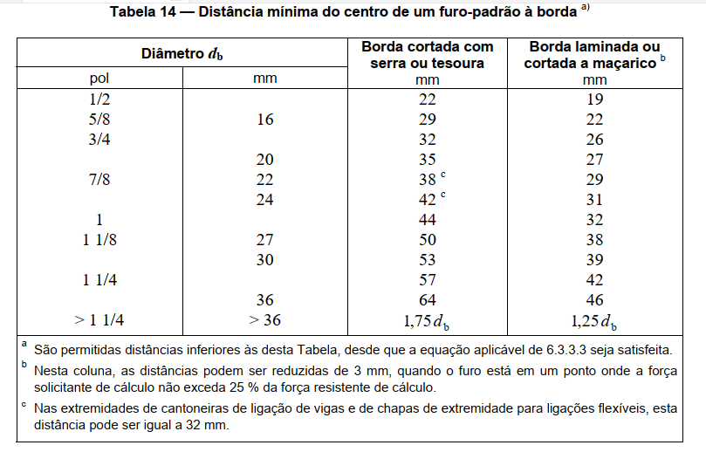
Diâmetro db | Diâmetro do furo padrão | Distância entre centro à centro de furos padrão | Distância entre centro à borda de furos padrão
 |  | s | e
mm | mm | mm | mm
M5 | Ø6.5 | 15 | 9
M6 | Ø7.5 | 18 | 11
M8 | Ø9.5 | 24 | 14
M10 | Ø11.5 | 30 | 18
M12 | Ø13.5 | 36 | 21
M16 | Ø17.5 | 48 | 28
M20 | Ø21.5 | 60 | 35
M22 | Ø23.5 | 66 | 39
M24 | Ø25.5 | 72 | 42
M27 | Ø28.5 | 81 | 47
M30 | Ø31.5 | 90 | 53
Fonte: Tabela 14 da NBR 8800

Para qualquer borda de uma parte ligada, a distância do centro do parafuso, ou da barra redonda rosqueada, mais próximo até essa borda não pode exceder a 12 vezes a espessura da parte ligada considerada, nem 150 mm.

TABELA DE PERFIS W-HP
